Ejer 2
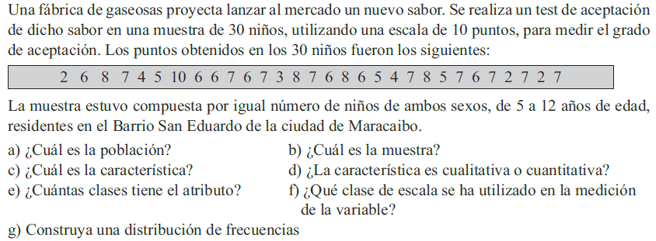
 |  |  |  |  |  |  |  |  |  |  |  |  |  |  |  |  |  |  |  |  | a
 |  |  |  |  |  |  |  |  |  |  |  |  |  |  |  |  |  |  |  |  | b
 |  |  |  |  |  |  |  |  |  |  |  |  |  |  |  |  |  |  |  |  | c
 |  |  |  |  |  |  |  |  |  |  |  |  |  |  |  |  |  |  |  |  | d
 |  |  |  |  |  |  |  |  |  |  |  |  |  |  |  |  |  |  |  |  | e
 |  |  |  |  |  |  |  |  |  |  |  |  |  |  |  |  |  |  |  |  | f

Escala
1 | 2 | 6 | 8 | 7 | 4 | 5 | 10 | 6 | 6 | 7 | 6 | 7 | 3 | 8 | 7 | 6 | 8 | 6 | 5 | 4 | 7 | 8 | 5 | 7 | 6 | 7 | 2 | 7 | 2 | 7
2
3
4
5
6
7
8
9
10

Hoja7
84 | 83 | 77 | Intervalos
72 | 32 | 78 |  | 0
51 | 68 | 58 | 31-40 | 40
45 | 56 | 41 | 41-50 | 50
67 | 62 | 55 | 51-60 | 60
47 | 60 | 36 | 61-70 | 70
Histograma de frecuencia
61 | 55 | 64 | 71-80 | 80
 |  |  | 81-90 | 90

Polígono de Frecuencias
Clase | Frecuencia
0 | 0
40 | 2
50 | 3
60 | 6
70 | 5
80 | 3
90 | 2
y mayor... | 0

Histograma y Polígono de frecuencias

Ejer9
Los siguientes datos corresponden al tiempo (minutos) que han necesitado 20 clientes de un banco para llevar a cabo una transacción bancaria.
Se pide elaborar: a) Una tabla de frecuencias
b) Histograma y el polígono en una sola gráfica.

2 | 7 | 10 | 16 | 19
22 | 6 | 25 | 5 | 20
13 | 32 | 13 | 29 | 18
20 | 13 | 6 | 12 | 35

